Kappa-Fleiss
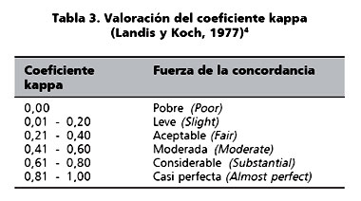
Fleiss
0.12922973698
 | https://hmong.es/wiki/Fleiss_kappa

